page 1
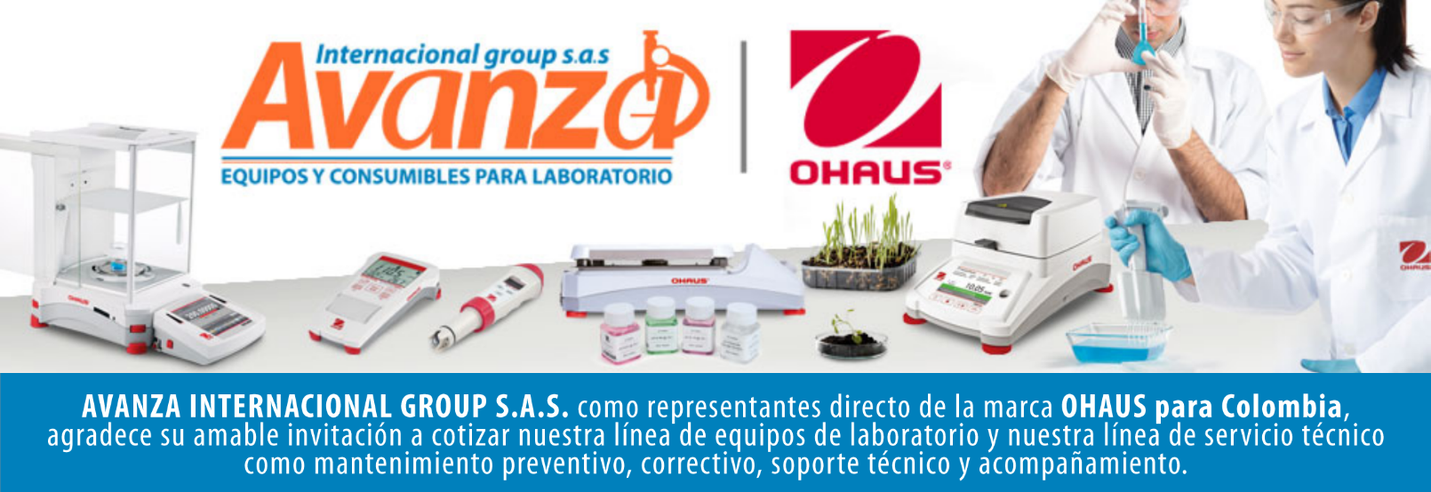
Información general
Cliente: Avanza Internacional Group NIT: 900505419 Contacto: Milena Bolaños Celular 573008265047 Dirección: Autopista Medellín K 2.5 entrada parcelas 900 metros. CIEM OIKOS OCCIDENTE CC. Correo: marketing@avanzagroup.com.co Numero de Cotización CO Fecha de Validez 2026-04-24 Forma de Pago: Contado Fecha de Entrega INMEDIATO
Item |  | Producto |  | Descripción |  | Garantia: | Cantidad |  | Valor unitario |  | Valor TOTAL
1 | 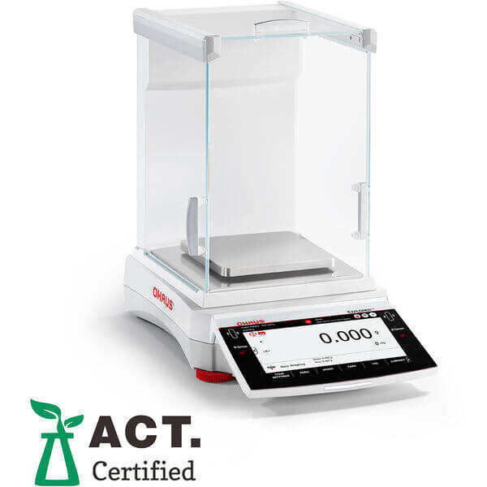 EXR623 |  | Balanza semianalitica marca ohaus SAP: 31059215 Capacidad máxima 620 gramos Legibilidad 1 mg Tamaño de la sartén 5,1 pulgadas x 5,1 pulgadas (130 mm x 130 mm) Calibración interna AutoCal™ - Automático Parabrisas Incluido Dimensiones 15,5 pulgadas x 14,6 pulgadas x 9 pulgadas (393 mm x 370 mm x 230 mm) (largo x alto x ancho) Duración de la batería No aplicable Legal para el comercio No aplicable Modelo de pantalla auxiliar Disponible como accesorio Puerta automática No aplicable Rango de tara A capacidad por sustracción Entorno de trabajo 10 °C – 30 °C, 80 % de humedad relativa, sin condensación (50 °F – 86 °F, 80 % de humedad relativa, sin condensación) Peso neto 16,3 libras (7,4 kg) Cubierta en uso Incluido Comunicación Dispositivo USB; Host USB x 2; RS232; Ethernet TCP/IP; WiFi/Bluetooth (disponible como accesorio) Fuerza Adaptador de CA (incluido) Unidades de medida Tael de Singapur; Onza Troy; Pennyweight; Grano; Tical; Personalizado; Miligramo; Momme; Newton; Baht; Tael de Taiwán; Gramo; Tael de Hong Kong; Tola; Libra; Mesghal; Quilate; Onza Peso mínimo 0,14 gramos Mostrar Pantalla táctil TFT a color de 7" Construcción de sartén Acero inoxidable Ionizador incorporado No Tiempo de estabilización 1,5 segundos Repetibilidad, típica 1 mg Peso mínimo (USP, 0,1 %, típico) 1,4 gramos Linealidad ± 2 mg |  | 1 AÑO POR DEFECTO DE FABRICA |  |  | 0 |  | 0

 |  |  |  |  |  | Subtotal: |  |  | $ 0
 |  |  |  |  |  | Descuento: |  |  | $ 0
 |  |  |  |  |  | IVA (19 %) |  |  | $ 0
 |  |  |  |  |  | Valor TOTAL: |  |  | $ 0
Contacto Comercial Milena Bolanos
CEL 3208336976
marketing@avanzagroup.com.co
- Todos los distribuidores asumen el valor del flete. En el caso de clientes, el flete será asumido únicamente si el envío es fuera de Bogotá. - En nuestra empresa, trabajamos con el compromiso de asesorarte de manera clara y adecuada en cada compra. Por esta razón, no realizamos devoluciones de dinero, excepto en casos donde se confirme un error de asesoramiento por parte de nuestro equipo. No dude en contactarme para cualquier duda o solicitud adicional. Gracias por confiar en nosotros. Observaciones generales de la cotización , 2026-03-24

AVANZA INTERNACIONAL GROUP S.A.S Autopista Medellín k 2.5 entrada parcelas 900 metros - Ciem oikos occidente bodega 7a. NIT 900505419 CELULAR 321 2165 771 www.balanzasybasculas.com.co - www.avanzagroup.com.co
Fecha de creación 2026-03-24 Fecha de modificación 2026-03-24 16:10:57

